Ficha
 | NOME DO PRODUTO |  | ARARA-ROLLING-PR |  |  |  | REVISÃO |  |  | DATA |  | 2024-08-19
 | RESPONSAVEL |  | NATHALIA |  | ALTERAÇÃO |  |  |  |  | VALIDAÇÃO

Produto Nome Apresentação: | ARARA PARA ROUPAS COM RODIZIOS - PRETO |  |  |  |  |  | 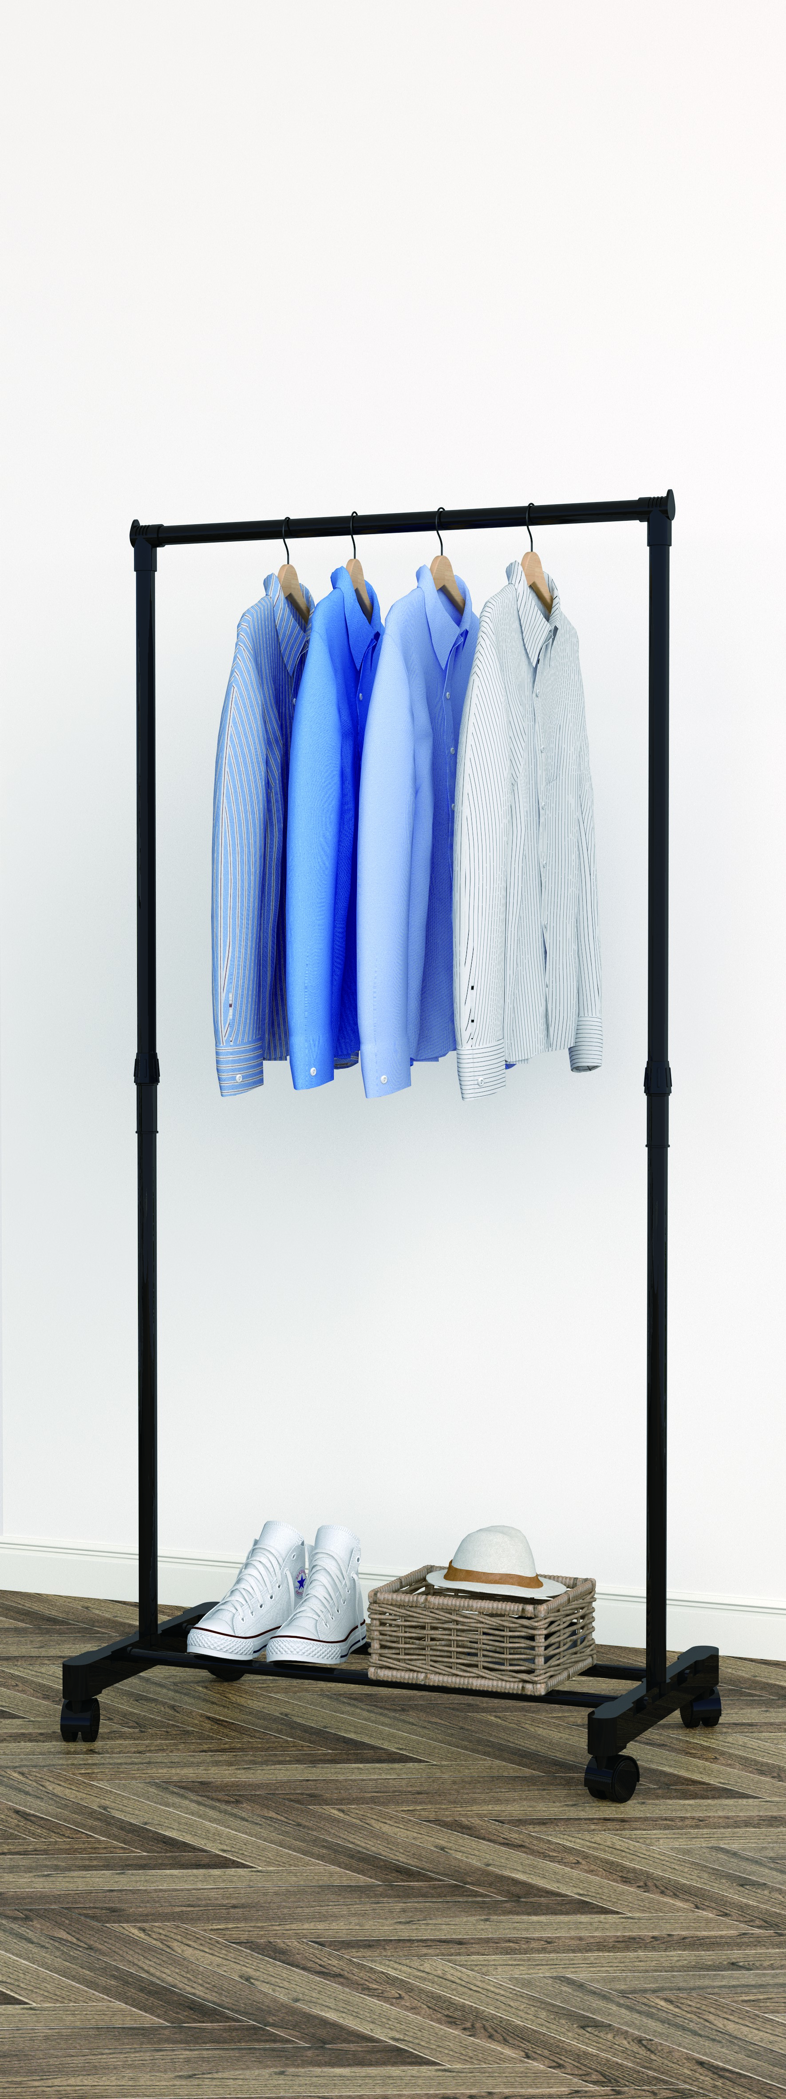 IMAGEM ITEM
Produto Nome Cadastro: | ARARA-ROLLING-PR
Cores em linha | PR
Status | PRODUTO STANDARD (em linha)
Data de desenvolvimento | Aug-24
Analista da Qualidade: | CHICO
LINHA | DECORE
Grupo: | HOME
Família: | PRODUTO ACABADO
Dimensões MONTADO (mm): | Altura: | 1570 | Frente: | 415 | Profundidade: | 745

Peso líquido do Produto (kg): |  | Peso Bruto do Produto |  | 1.04
Tempo para montagem (min.) | 10 | Qtd. Pessoas para a Montagem: |  | 1
Matéria Prima Predominante: | AÇO/PLASTICO
Acabamento Predominante: | AÇO/PLASTICO
Acompanha Puxadores: | NÃO | Acompanha Encarte |  | NÃO
Carga Máxima Suportada (kg): | 5
Forma de Limpeza: | PANO LEVEMENTE UMIDECIDO

Composição do Produto
Matéria Prima: | Nº da Parte (Conf. Manual): | Cód. Comp. | Nome da Parte |  | Qtd | Dimensões (A x F x P) mm: |  |  | Acabamento:
 |  |  |  |  |  |  |  |  | Dir. | Esq. | Traz. | Sup | Inf.

LEGENDA | FT | FITA DE BORDO | PT | PINTURA UV | X | SEM ACABAMENTO | BP/FF | MATERIAL PRONTO |  | AC | ACABAMENTO / PONTEIRA

Componentes/Ferragem que acompanham o Produto
Matéria Prima |  | Ref. (Conf. Manual) | Posto Trab. | Cód. Comp. | Nome do Componente/ Ferragem |  |  | Qtd | Dimensões ( A x F x P) mm |  |  | Acabamento
 |  |  |  |  | TUDO 1' PAREDE 0,45

Observações Gerais:

DESENHO TÉCNICO EM 3D

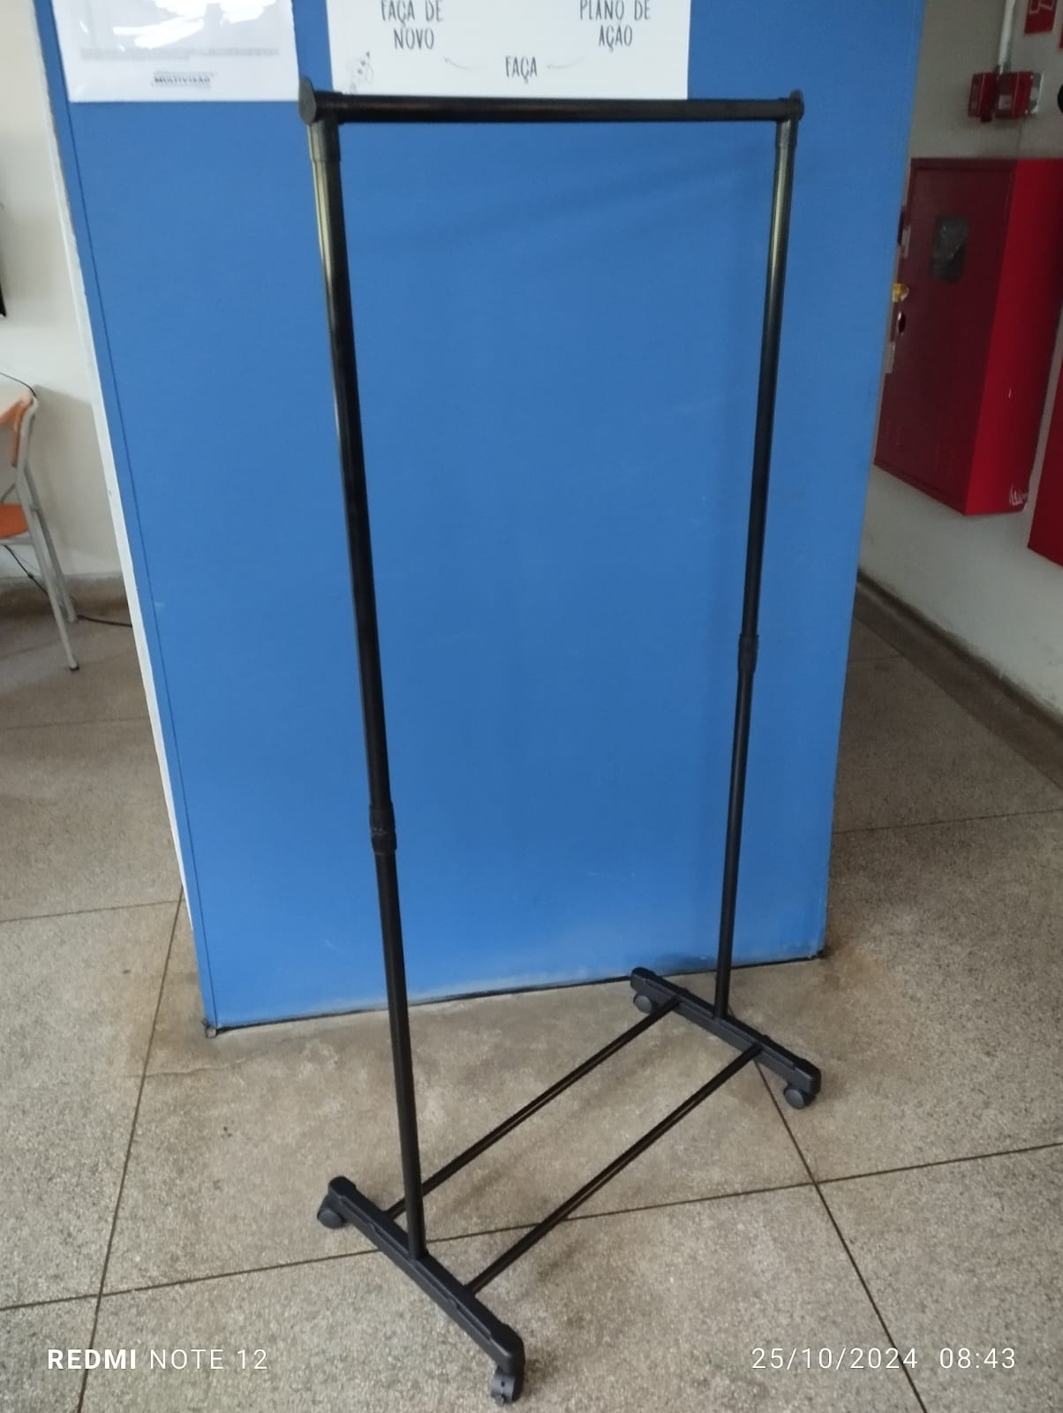
FOTOS DO PRODUTO MONTADO
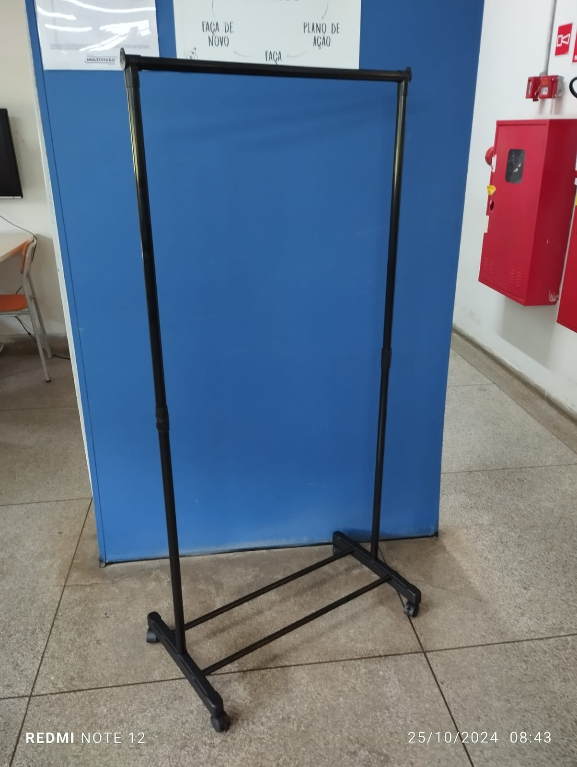 |  |  | 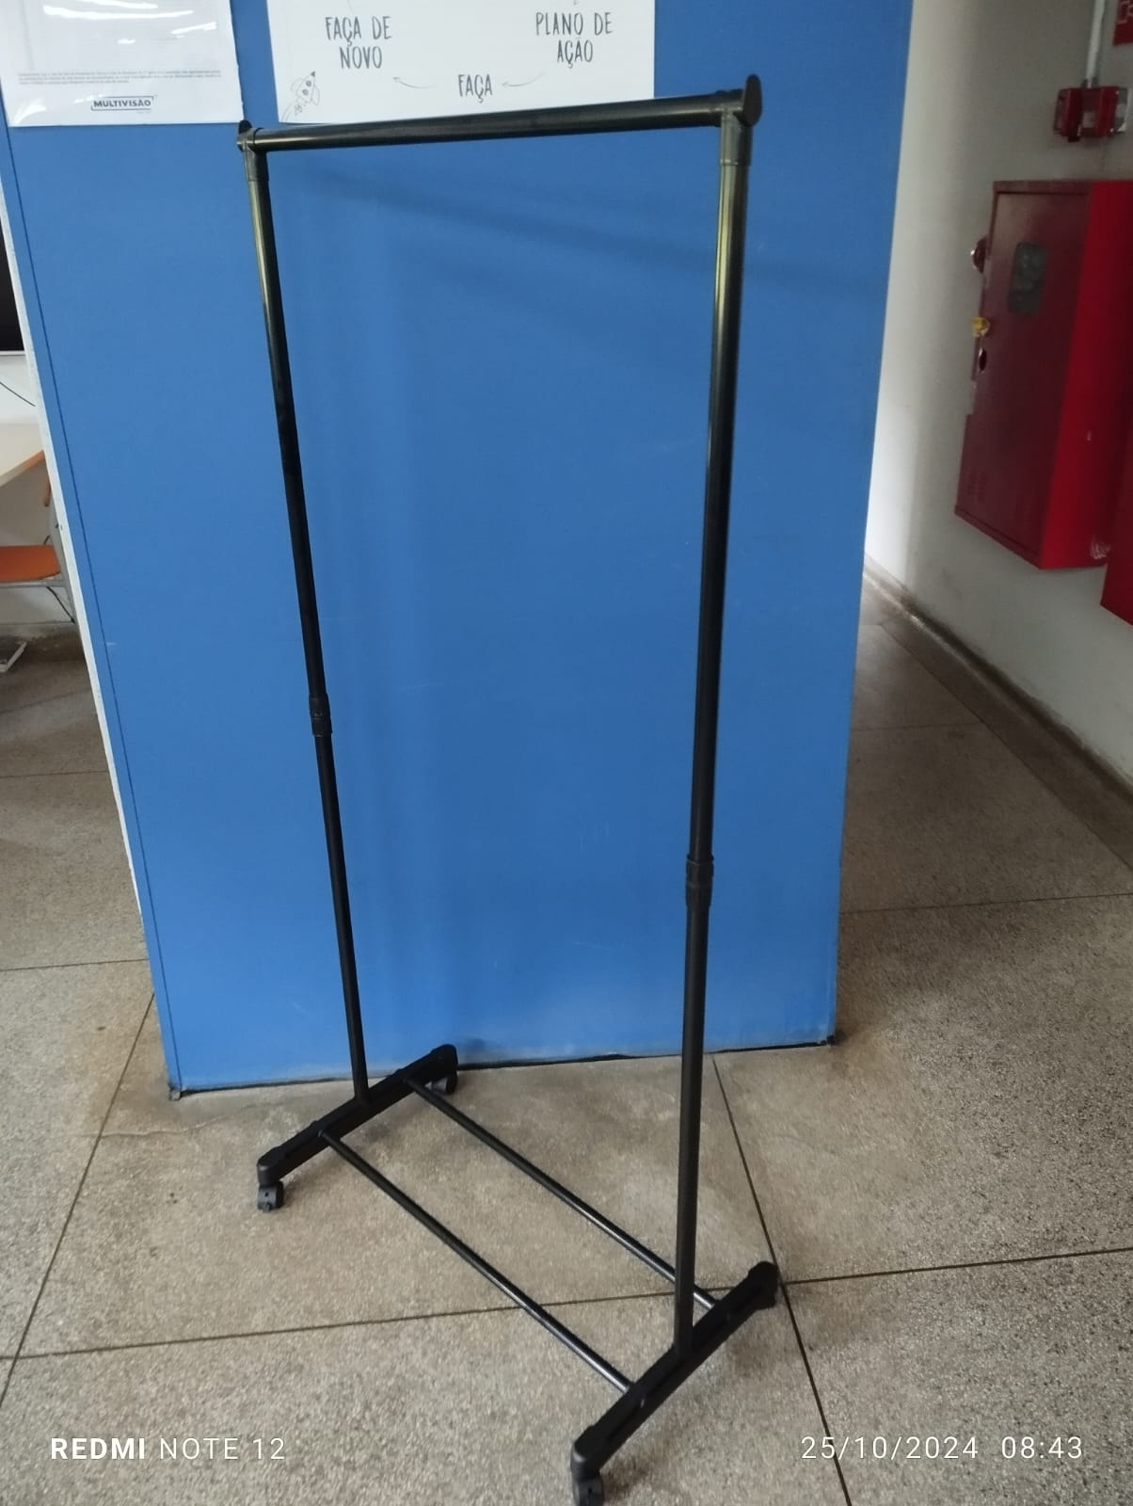

FOTOS DO PRODUTO EMBALADO
EMBALAGEM ABERTA |  |  | EMBALAGEM FECHADA |  |  |  | VISTA SUP. PADRÃO PALETIZAÇÃO |  |  |  | VISTA LAT. PADRÃO PALETIZAÇÃO
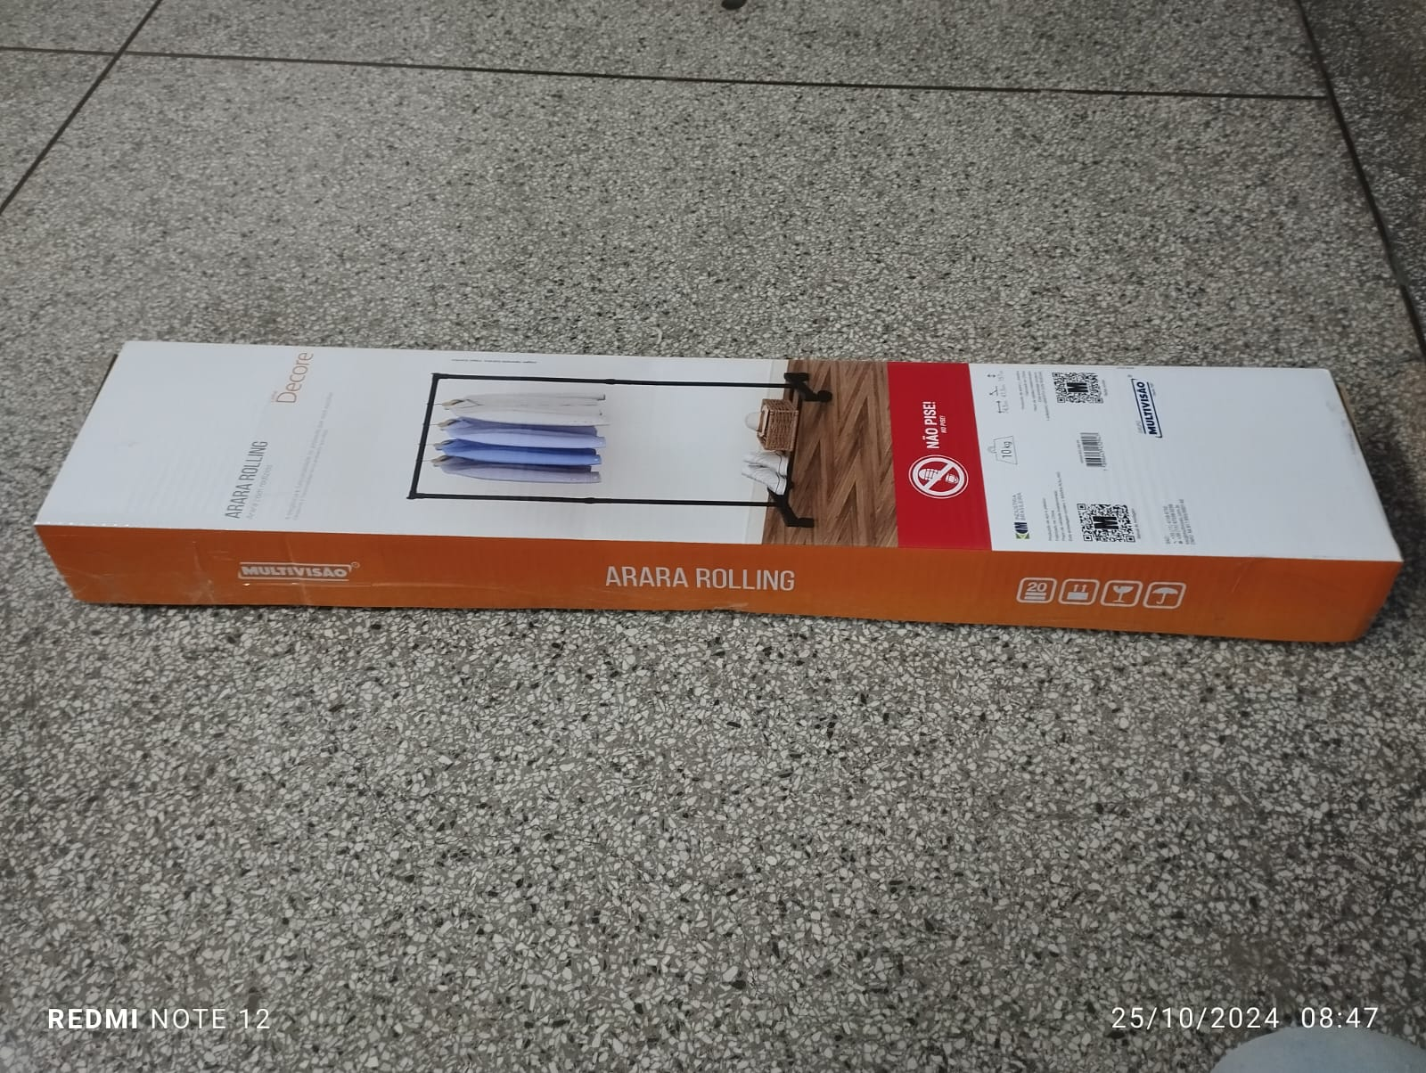

INFORMAÇÕES
EMBALAGEM UNITARIA | ALT |  | LARG | COMP | FORMA DE PALETIZAÇÃO:
 | 65 |  | 150 | 755 | PADRÃO LOGISTICO |  | BASE
QUANTIDADE NA MASTER | 6 |  |  |  |  |  | ALTURA
MEDIDAS MASTER (mm) | ALT |  | LARG | PROF |  |  | TOTAL POR PALET
 | 180 |  | 385 | 765 | NCM |  | 9403.20.90
PESO MASTER
8,2kg
EAN E DUN
EAN - 7896643452947 DUN - 17896643452944

